20250814_04
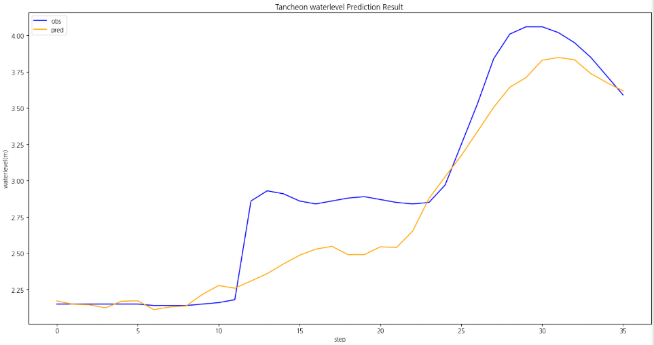
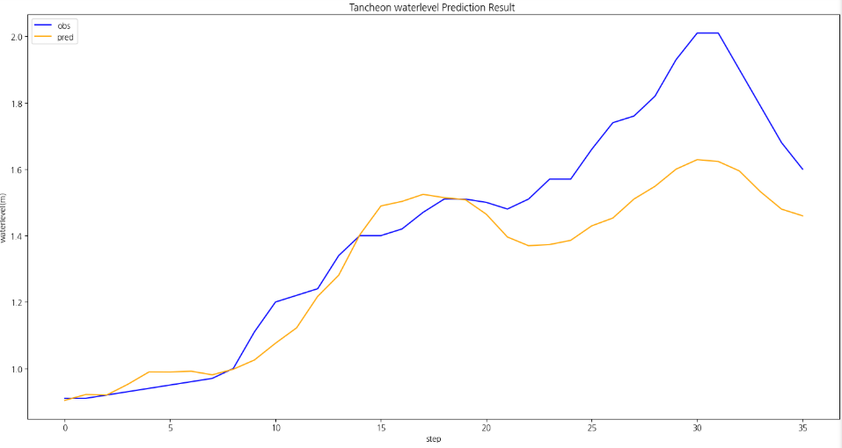
time | 서울시(대곡교) | 성남시(성남북초교) | 광주시(남한산초교) | 성남시(대장동) | 성남시(구미초교) | 성남시(한국학중앙연구원) | 성남시(궁내교)_WL | 서울시(대곡교)_WL | 대곡교_Ti | 궁내교_Ti | 성남시(궁내교)_예측WL (MAE) | 서울시(대곡교)_예측WL (MAE) | 성남시(궁내교)_예측WL (MSE) | 서울시(대곡교)_예측WL (MSE) | MAE
8/13/25 | 0 | 0 | 0 | 0 | 0 | 0 | 1.15 | 2.35 | 0 | 0
8/13/25 | 0 | 0 | 0 | 0 | 0 | 0 | 1.13 | 2.36 | 0 | 0 |  |  |  |  | 궁내교
250814 04시 대곡교
 | 유역강우 | 관측수위 | 예측수위 (MAE) | 예측수위 (MSE)
 | 0 | 2.35
 | 0 | 2.36
 | 0 | 2.36
 | 0 | 2.36
 | 0 | 2.35
 | 0 | 2.35
 | 0.161 | 2.34
 | 0 | 2.33
 | 0 | 2.32
 | 0 | 2.31
 | 0 | 2.31
 | 0 | 2.3
 | 0 | 2.29
 | 0 | 2.28
 | 0 | 2.27
 | 0 | 2.26
 | 0 | 2.25
 | 0 | 2.24
 | 0.074 | 2.23
 | 0.074 | 2.22
 | 0.016 | 2.22
 | 0.463 | 2.21
 | 0.251 | 2.2
 | 1.09 | 2.19
 | 1.499 | 2.19
 | 1.052 | 2.18
 | 0.801 | 2.17
 | 0.926 | 2.17
 | 0.074 | 2.17
 | 0.177 | 2.16
 | 0 | 2.16
 | 0 | 2.16
 | 0.373 | 2.16
 | 0.251 | 2.15
 | 0.125 | 2.15
 | 0.341 | 2.15
 | 0.534 | 2.15 | 2.15 | 2.17
 | 0.074 | 2.15 | 2.15 | 2.15
 | 0.376 | 2.15 | 2.14 | 2.15
 | 0.325 | 2.15 | 2.10 | 2.12
 | 0.373 | 2.15 | 2.10 | 2.17
 | 2.23 | 2.15 | 2.11 | 2.17
 | 1.837 | 2.14 | 2.08 | 2.11
 | 6.965 | 2.14 | 2.08 | 2.13
 | 1.359 | 2.14 | 2.15 | 2.14
 | 1.391 | 2.15 | 2.19 | 2.22
 | 0.375 | 2.16 | 2.26 | 2.28
 | 0.25 | 2.18 | 2.41 | 2.26
 | 1.277 | 2.86 | 2.40 | 2.31
 | 1.649 | 2.93 | 2.43 | 2.36
...
8/13/25 | 0 | 0 | 0 | 0 | 0 | 0 | 1.11 | 2.36 | 0 | 0 |  |  |  |  | r2 | 0.75
250814 04시 궁내교
 | 유역강우 | 관측수위 | 예측수위 (MAE) | 예측수위 (MSE)
0 | 0 | 1.15
0 | 0 | 1.13
0 | 0 | 1.11
0 | 0 | 1.09
0 | 0 | 1.07
0 | 0 | 1.05
0 | 0 | 1.04
0 | 0 | 1.03
0 | 0 | 1.01
0 | 0 | 1
0 | 0 | 0.99
0 | 0 | 0.98
0 | 0 | 0.98
0 | 0 | 0.97
0 | 0 | 0.96
0 | 0 | 0.96
0 | 0 | 0.95
0 | 0 | 0.95
0 | 0.488 | 0.94
0 | 0.488 | 0.94
0 | 0 | 0.94
0 | 0.488 | 0.93
0 | 0.061 | 0.93
0 | 1.061 | 0.92
0 | 1 | 0.92
0 | 0.549 | 0.92
0 | 0.061 | 0.92
0 | 0.512 | 0.92
0 | 0.488 | 0.92
0 | 0 | 0.92
0 | 0 | 0.92
0 | 0 | 0.92
0 | 0 | 0.92
0 | 0.061 | 0.92
0 | 0.451 | 0.91
0 | 0.549 | 0.91
 | 0 | 0.91 | 0.90 | 0.91
 | 0.488 | 0.91 | 0.92 | 0.92
 | 0.939 | 0.92 | 0.92 | 0.95
 | 0.549 | 0.93 | 0.95 | 0.93
 | 0 | 0.94 | 0.99 | 0.95
 | 1.952 | 0.95 | 0.99 | 0.95
 | 0.61 | 0.96 | 0.99 | 1.00
 | 3.109 | 0.97 | 0.98 | 1.01
 | 2.817 | 1 | 1.00 | 1.04
 | 4.961 | 1.11 | 1.03 | 1.06
 | 1.353 | 1.2 | 1.08 | 1.11
 | 0.902 | 1.22 | 1.12 | 1.17
 | 1.671 | 1.24 | 1.22 | 1.25
 | 0.451 | 1.34 | 1.28 | 1.30
...
8/13/25 | 0 | 0 | 0 | 0 | 0 | 0 | 1.09 | 2.36 | 0 | 0 |  |  |  |  | mse | 0.03
8/13/25 | 0 | 0 | 0 | 0 | 0 | 0 | 1.07 | 2.35 | 0 | 0 |  |  |  |  | mae | 0.12
8/13/25 | 0 | 0 | 0 | 0 | 0 | 0 | 1.05 | 2.35 | 0 | 0 |  |  |  |  | rmse | 0.17
8/13/25 | 1 | 0 | 0 | 0 | 0 | 0 | 1.04 | 2.34 | 0.161 | 0
8/13/25 | 0 | 0 | 0 | 0 | 0 | 0 | 1.03 | 2.33 | 0 | 0 |  |  |  |  | 대곡교
8/13/25 | 0 | 0 | 0 | 0 | 0 | 0 | 1.01 | 2.32 | 0 | 0 |  |  |  |  | r2 | 0.90
8/13/25 | 0 | 0 | 0 | 0 | 0 | 0 | 1 | 2.31 | 0 | 0 |  |  |  |  | mse | 0.05
8/13/25 | 0 | 0 | 0 | 0 | 0 | 0 | 0.99 | 2.31 | 0 | 0 |  |  |  |  | mae | 0.16
8/14/25 | 0 | 0 | 0 | 0 | 0 | 0 | 0.98 | 2.3 | 0 | 0 |  |  |  |  | rmse | 0.22
8/14/25 | 0 | 0 | 0 | 0 | 0 | 0 | 0.98 | 2.29 | 0 | 0
8/14/25 | 0 | 0 | 0 | 0 | 0 | 0 | 0.97 | 2.28 | 0 | 0 |  |  |  |  | MSE
8/14/25 | 0 | 0 | 0 | 0 | 0 | 0 | 0.96 | 2.27 | 0 | 0
8/14/25 | 0 | 0 | 0 | 0 | 0 | 0 | 0.96 | 2.26 | 0 | 0 |  |  |  |  | 궁내교
8/14/25 | 0 | 0 | 0 | 0 | 0 | 0 | 0.95 | 2.25 | 0 | 0 |  |  |  |  | r2 | 0.96
8/14/25 | 0 | 0 | 0 | 0 | 0 | 0 | 0.95 | 2.24 | 0 | 0 |  |  |  |  | mse | 0.01
8/14/25 | 0 | 0 | 0 | 1 | 0 | 0 | 0.94 | 2.23 | 0.074 | 0.488 |  |  |  |  | mae | 0.06
8/14/25 | 0 | 0 | 0 | 1 | 0 | 0 | 0.94 | 2.22 | 0.074 | 0.488 |  |  |  |  | rmse | 0.07
8/14/25 | 0 | 0 | 1 | 0 | 0 | 0 | 0.94 | 2.22 | 0.016 | 0
8/14/25 | 0 | 1 | 1 | 1 | 0 | 0 | 0.93 | 2.21 | 0.463 | 0.488 |  |  |  |  | 대곡교
8/14/25 | 0 | 0 | 0 | 0 | 0 | 1 | 0.93 | 2.2 | 0.251 | 0.061 |  |  |  |  | r2 | 0.86
8/14/25 | 0 | 1 | 1 | 1 | 1 | 2 | 0.92 | 2.19 | 1.09 | 1.061 |  |  |  |  | mse | 0.06
8/14/25 | 4 | 1 | 2 | 1 | 1 | 1 | 0.92 | 2.19 | 1.499 | 1 |  |  |  |  | mae | 0.19
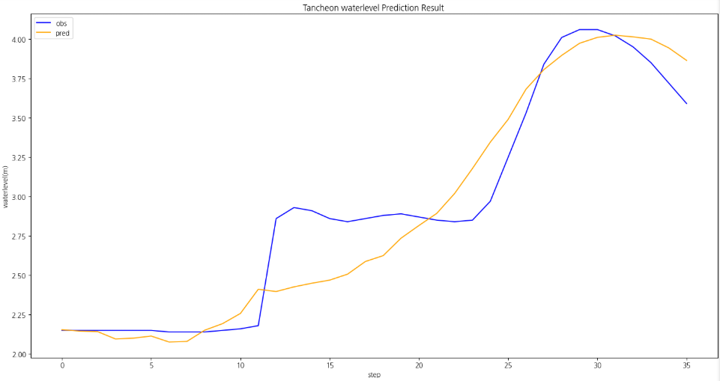
8/14/25 | 2 | 1 | 2 | 1 | 0 | 1 | 0.92 | 2.18 | 1.052 | 0.549 |  |  |  |  | rmse | 0.25
8/14/25 | 1 | 1 | 1 | 0 | 0 | 1 | 0.92 | 2.17 | 0.801 | 0.061
8/14/25 | 1 | 1 | 1 | 0 | 1 | 1 | 0.92 | 2.17 | 0.926 | 0.512
8/14/25 | 0 | 0 | 0 | 1 | 0 | 0 | 0.92 | 2.17 | 0.074 | 0.488
8/14/25 | 1 | 0 | 1 | 0 | 0 | 0 | 0.92 | 2.16 | 0.177 | 0
8/14/25 | 0 | 0 | 0 | 0 | 0 | 0 | 0.92 | 2.16 | 0 | 0
8/14/25 | 0 | 0 | 0 | 0 | 0 | 0 | 0.92 | 2.16 | 0 | 0
8/14/25 | 0 | 1 | 0 | 0 | 0 | 0 | 0.92 | 2.16 | 0.373 | 0
8/14/25 | 0 | 0 | 0 | 0 | 0 | 1 | 0.92 | 2.15 | 0.251 | 0.061
8/14/25 | 0 | 0 | 0 | 0 | 1 | 0 | 0.91 | 2.15 | 0.125 | 0.451
8/14/25 | 0 | 0 | 1 | 1 | 0 | 1 | 0.91 | 2.15 | 0.341 | 0.549
8/14/25 | 1 | 1 | 0 | 0 | 0 | 0 | 0.91 | 2.15 | 0.534 | 0 | 0.90 | 2.15 | 0.91 | 2.17
8/14/25 | 0 | 0 | 0 | 1 | 0 | 0 | 0.91 | 2.15 | 0.074 | 0.488 | 0.92 | 2.15 | 0.92 | 2.15
8/14/25 | 1 | 0 | 1 | 1 | 1 | 0 | 0.92 | 2.15 | 0.376 | 0.939 | 0.92 | 2.14 | 0.95 | 2.15
8/14/25 | 0 | 0 | 0 | 1 | 0 | 1 | 0.93 | 2.15 | 0.325 | 0.549 | 0.95 | 2.10 | 0.93 | 2.12
8/14/25 | 0 | 1 | 0 | 0 | 0 | 0 | 0.94 | 2.15 | 0.373 | 0 | 0.99 | 2.10 | 0.95 | 2.17
8/14/25 | 0 | 0 | 0 | 3 | 0 | 8 | 0.95 | 2.15 | 2.23 | 1.952 | 0.99 | 2.11 | 0.95 | 2.17
8/14/25 | 3 | 2 | 2 | 1 | 0 | 2 | 0.96 | 2.14 | 1.837 | 0.61 | 0.99 | 2.08 | 1.00 | 2.11
8/14/25 | 6 | 10 | 4 | 1 | 5 | 6 | 0.97 | 2.14 | 6.965 | 3.109 | 0.98 | 2.08 | 1.01 | 2.13
8/14/25 | 0 | 2 | 1 | 3 | 3 | 0 | 1 | 2.14 | 1.359 | 2.817 | 1.00 | 2.15 | 1.04 | 2.14
8/14/25 | 0 | 0 | 1 | 0 | 11 | 0 | 1.11 | 2.15 | 1.391 | 4.961 | 1.03 | 2.19 | 1.06 | 2.22
8/14/25 | 0 | 0 | 0 | 0 | 3 | 0 | 1.2 | 2.16 | 0.375 | 1.353 | 1.08 | 2.26 | 1.11 | 2.28
8/14/25 | 0 | 0 | 0 | 0 | 2 | 0 | 1.22 | 2.18 | 0.25 | 0.902 | 1.12 | 2.41 | 1.17 | 2.26
8/14/25 | 0 | 0 | 0 | 2 | 1 | 4 | 1.24 | 2.86 | 1.277 | 1.671 | 1.22 | 2.40 | 1.25 | 2.31
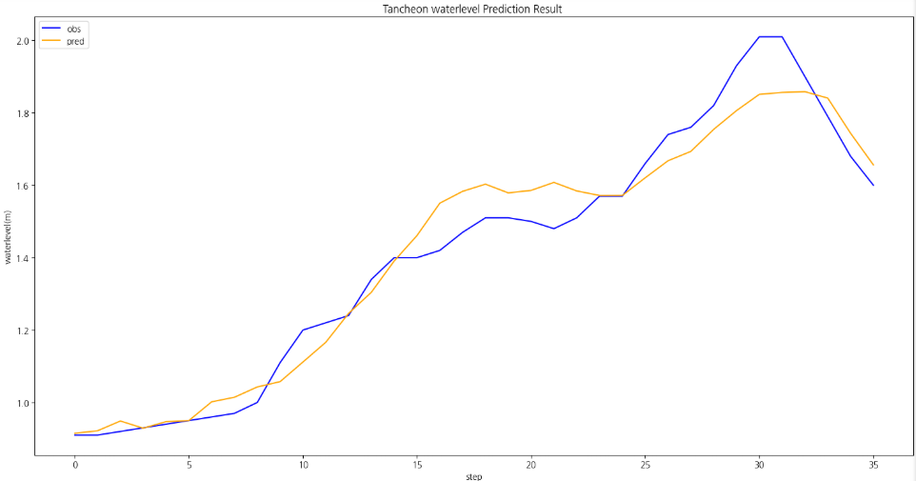
8/14/25 | 0 | 4 | 2 | 0 | 1 | 0 | 1.34 | 2.93 | 1.649 | 0.451 | 1.28 | 2.43 | 1.30 | 2.36
8/14/25 | 0 | 2 | 2 | 1 | 0 | 1 | 1.4 | 2.91 | 1.103 | 0.549 | 1.40 | 2.45 | 1.39 | 2.43
8/14/25 | 1 | 0 | 0 | 0 | 1 | 0 | 1.4 | 2.86 | 0.286 | 0.451 | 1.49 | 2.47 | 1.46 | 2.49
8/14/25 | 0 | 0 | 0 | 2 | 2 | 1 | 1.42 | 2.84 | 0.649 | 1.939 | 1.50 | 2.51 | 1.55 | 2.53
8/14/25 | 0 | 0 | 1 | 1 | 2 | 1 | 1.47 | 2.86 | 0.591 | 1.451 | 1.52 | 2.59 | 1.58 | 2.55
8/14/25 | 0 | 1 | 0 | 1 | 5 | 2 | 1.51 | 2.88 | 1.574 | 2.865 | 1.51 | 2.62 | 1.60 | 2.49
8/14/25 | 2 | 3 | 1 | 0 | 0 | 1 | 1.51 | 2.89 | 1.708 | 0.061 | 1.51 | 2.74 | 1.58 | 2.49
8/14/25 | 1 | 1 | 3 | 0 | 0 | 0 | 1.5 | 2.87 | 0.582 | 0 | 1.46 | 2.82 | 1.59 | 2.54
8/14/25 | 1 | 0 | 0 | 1 | 0 | 1 | 1.48 | 2.85 | 0.486 | 0.549 | 1.40 | 2.89 | 1.61 | 2.54
8/14/25 | 5 | 3 | 1 | 0 | 1 | 1 | 1.51 | 2.84 | 2.316 | 0.512 | 1.37 | 3.02 | 1.58 | 2.65
8/14/25 | 7 | 6 | 8 | 3 | 1 | 12 | 1.57 | 2.85 | 6.852 | 2.647 | 1.37 | 3.18 | 1.57 | 2.88
8/14/25 | 12 | 19 | 21 | 12 | 5 | 17 | 1.57 | 2.97 | 15.135 | 9.148 | 1.39 | 3.35 | 1.57 | 3.03
8/14/25 | 0 | 6 | 6 | 4 | 10 | 2 | 1.66 | 3.25 | 4.382 | 6.584 | 1.43 | 3.49 | 1.62 | 3.17
8/14/25 | 0 | 1 | 0 | 0 | 1 | 0 | 1.74 | 3.53 | 0.498 | 0.451 | 1.45 | 3.68 | 1.67 | 3.34
8/14/25 | 0 | 0 | 0 | 0 | 1 | 0 | 1.76 | 3.84 | 0.125 | 0.451 | 1.51 | 3.81 | 1.69 | 3.51
8/14/25 | 0 | 0 | 0 | 0 | 0 | 0 | 1.82 | 4.01 | 0 | 0 | 1.55 | 3.90 | 1.75 | 3.64
8/14/25 | 0 | 0 | 0 | 0 | 0 | 0 | 1.93 | 4.06 | 0 | 0 | 1.60 | 3.97 | 1.81 | 3.71
8/14/25 | 0 | 0 | 0 | 0 | 0 | 0 | 2.01 | 4.06 | 0 | 0 | 1.63 | 4.01 | 1.85 | 3.83
8/14/25 | 0 | 0 | 0 | 0 | 0 | 0 | 2.01 | 4.02 | 0 | 0 | 1.62 | 4.02 | 1.86 | 3.85
8/14/25 | 0 | 0 | 0 | 0 | 0 | 0 | 1.9 | 3.95 | 0 | 0 | 1.59 | 4.01 | 1.86 | 3.83
8/14/25 | 0 | 0 | 0 | 0 | 0 | 0 | 1.79 | 3.85 | 0 | 0 | 1.53 | 4.00 | 1.84 | 3.74
8/14/25 | 0 | 0 | 0 | 0 | 0 | 0 | 1.68 | 3.72 | 0 | 0 | 1.48 | 3.94 | 1.74 | 3.68
8/14/25 | 0 | 0 | 0 | 0 | 0 | 0 | 1.6 | 3.59 | 0 | 0 | 1.46 | 3.86 | 1.66 | 3.62

